Hoja1
2024-01-19

LA PAZ 28 - HAEDO 4460-2005
BUENOS AIRES luquearti@gmail.com
____________________________________________________________________________________
"RODILLOS”
"DE 22 Y 17"

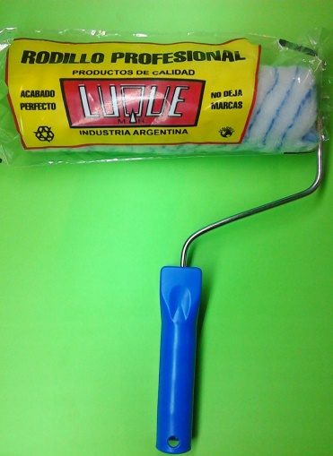
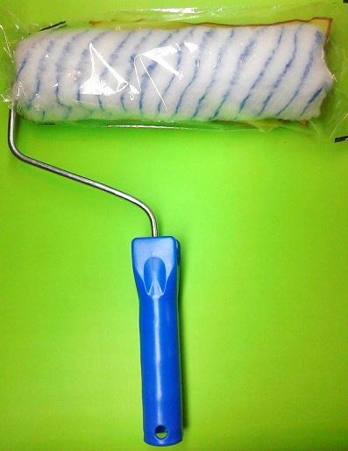
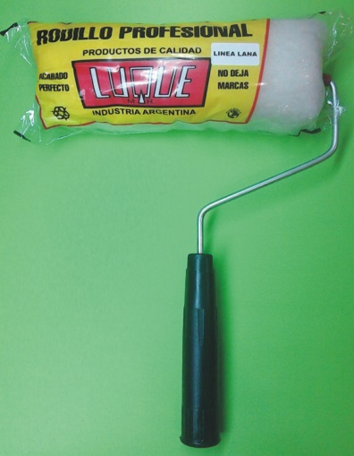

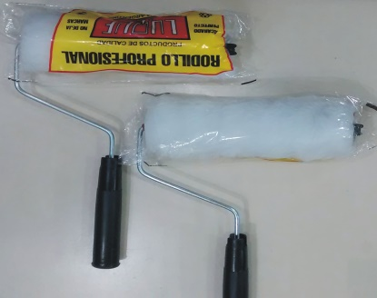

COD. | DESCRIPCION | PRECIO
RLE-100 | RODILLO LANA ESPECIAL BLANCO Nº17 | 1619.000
RLE-101 | RODILLO LANA ESPECIAL BLANCO Nº22 | 1896.000
RSL-100 | RODILLO SIMIL LANA Nº17 | 1223.000
RSL-101 | RODILLO SIMIL LANA Nº22 | 1365.000
RSL-110 | RODILLO ANTIGOTA Nº17 | 1326.000
RSL-111 | RODILLO ANTIGOTA Nº22 | 1577.000
RPC-100 | RODILLO POLIESTER COMÚN Nº17 | 1521.000
RPC-101 | RODILLO POLIESTER COMÚN Nº22 | 1779.000

Precio x C/U
Envase: x 12 unidades

N

